Sheet1
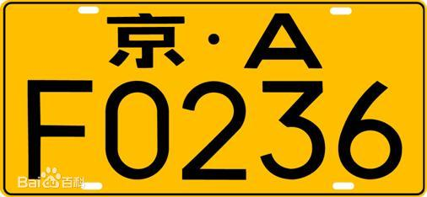
小汽车 | 京C·V5861 | 第1位为省份简称（汉字），第二位为发牌机关代号（A-Z的字母）第3到第7位为序号（由字母或数字组成，但不存在字母I和O，防止和数字1、0混淆，另外最后一位可能是“挂学警港澳使领”中的一个汉字）
新能源小型车 | 云Q DQ0194 | 第1位和第2位与传统车牌一致，第3到第8位为序号（比传统车牌多一位）。第1位只能是字母D或F，第2为可以是数字或字母，第3到6位必须是数字。
新能源大型车 | 藏A 49627F | 第1位和第2位与传统车牌一致，第3到第8位为序号（比传统车牌多一位）。第1位到第5位必须是数字，第6位只能是字母D或F。

京C·V5861

云Q DQ0194

藏A 49627F

